Arkusz1
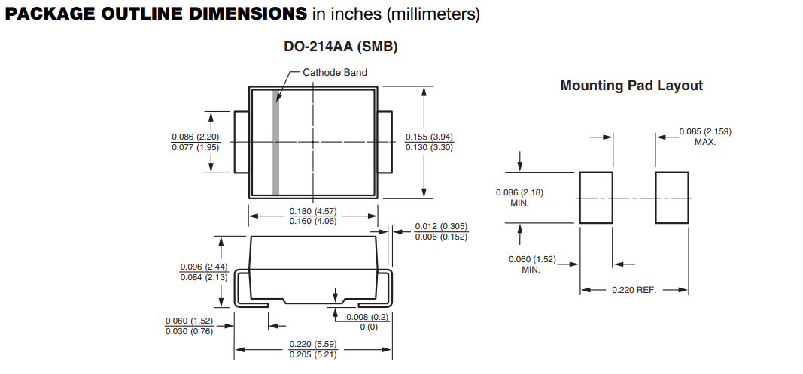
lp. | element | symbol | ilośćna 1 ladowarke | ilość na 4 ladowarki | kod TME | orientacyjny koszt | uwagi | obudowa | datasheat
1 | złącze zasilania XT60 | XT60PW-F | 1 | 4 | XT60PW-F | 3.5 | zenskie |  | https://www.tme.eu/Document/1191bc2fa3aee3c446e5a895fd8f7983/XT60PW-F.pdf
2 | potwornica 12v | LM2575GR-12-TT | 1 | 4 | LM2575GR-12-TT | 5 |  | TO263-5 | https://www.tme.eu/Document/3c94d0e37dedee1f694b22c63aeb607d/LM2575.pdf
3 | dioda s | SS26-E3/52T | 1 | 4 | SS26-E3/52T | 3.7 |  | SMB | https://www.tme.eu/Document/f04391498262404a4d8c3b3590fff881/SS24-E3-52T.pdf
4 | dławik | DR127-331-R | 1 | 4 | DR127-331-R | 3.7 |  |  | https://www.tme.eu/Document/7d10de31dedabc8346ee8abdfb407bb1/dr.pdf
5 | cap 50v 470uf | VB1H471MI135000CE0 | 2 | 8 | VB1H471MI135000CE0 | 20 |  |  | https://www.tme.eu/Document/9da68dd67a86a6c6882a02b46ae9874c/VB.pdf
6 | stab 5v | L7805ACD2T-TR | 1 | 4 | L7805ACD2T-TR | 3 |  | D2PAK | https://www.tme.eu/Document/ca9f9ea733232dbf9060d5224849cc58/L78.pdf
7 | stab 3.3 ldo 1a | LDI1117-3.3U-DIO | 1 | 4 | LDI1117-3.3U-DIO | 3 |  | SOT89 | https://www.tme.eu/Document/493515917c20095fb60cb61e6bcc216a/ldi1117u.pdf
8 | stab 5v | LDI1117-05D-DIO | 1 |  | LDI1117-05D-DIO | 3 |  | SO8 | https://www.tme.eu/Document/21607dd1878e0be22e55bf720aff1e24/ldi1117d.pdf
9 | cap 22u | VS1C220MB054000CE0 | 2 | 8 | VS1C220MB054000CE0 | 3 |  |  | https://www.tme.eu/Document/1b5d04ee9a6a7d81ba8d5c8ff1833f1f/VS.pdf
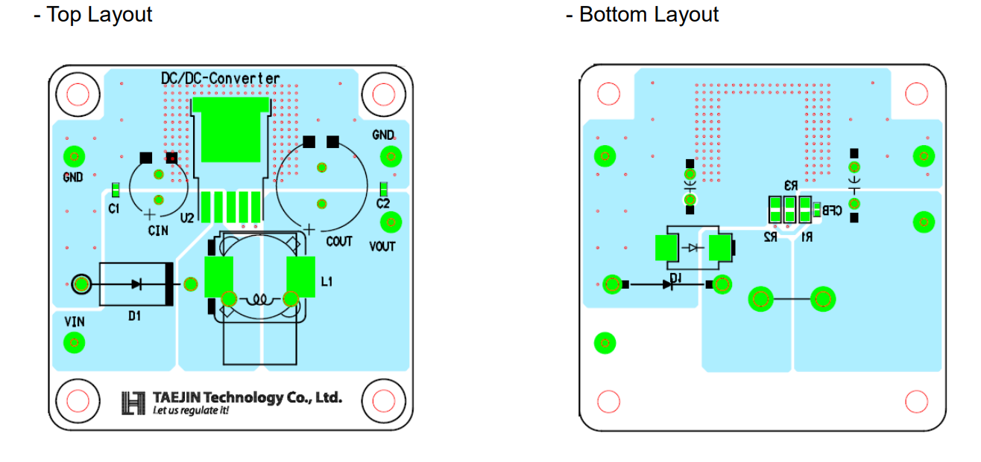
10
11
12
13
14

